Chi tiết địa chất
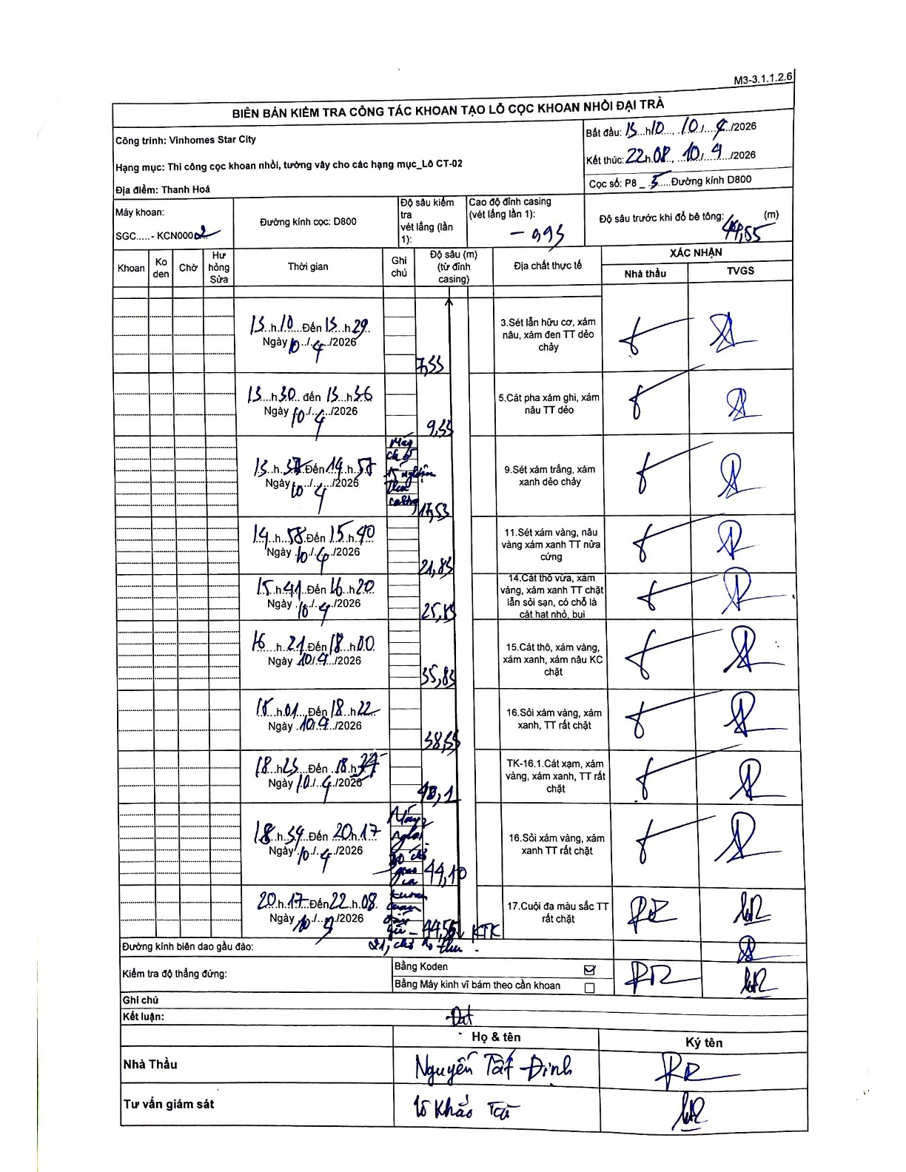
Dự án | Star City Thanh Hóa
Hạng mục | Thi công cọc khoan nhồi, tường vây cho các hạng mục_Lô CT-02
Tên bộ phận | Thanh Hoá
Số hiệu cọc | P8-5
Tên Máy khoan | SGC-KCN0002
Đường kính | D800
Bắt đầu thi công | 13:10 10/04/2026
Kết thúc thi công | 22:08 10/04/2026

Địa chất TT | Đường kính | Mô tả lớp thiết kế | Từ (h) | Đến (h) | Cao độ từ | Cao độ đến | T.Gian (h) | Dài (m) | V (m/h) | Ghi chú
1 | D800 | Sét lẫn hữu cơ, xám nâu, xám đen TT dẻo chảy | 13:10 10/04/2026 | 13:29 10/04/2026 | -0.93 | -7.53 | 0.32 | 6.6 | 20.84
2 | D800 | Cát pha xám ghi, xám nâu TT dẻo | 13:30 10/04/2026 | 13:56 10/04/2026 | -7.53 | -9.53 | 0.43 | 2 | 4.62
3 | D800 | Sét xám trắng, xám xanh dẻo chảy | 13:57 10/04/2026 | 14:57 10/04/2026 | -9.53 | -17.53 | 1 | 8 | 8 | Máy hỏng, thí nghiệm theo ca máy
4 | D800 | Sét xám vàng, nâu vàng xám xanh TT nửa cứng | 14:58 10/04/2026 | 15:40 10/04/2026 | -17.53 | -21.83 | 0.7 | 4.3 | 6.14
5 | D800 | Cát thô vừa, xám vàng, xám xanh TT chặt lẫn sỏi sạn, có chỗ là cát hạt nhỏ, bụi | 15:41 10/04/2026 | 16:20 10/04/2026 | -21.83 | -25.83 | 0.65 | 4 | 6.15
6 | D800 | Cát thô, xám vàng, xám xanh, xám nâu KC chặt | 16:21 10/04/2026 | 18:00 10/04/2026 | -25.83 | -35.83 | 1.65 | 10 | 6.06
7 | D800 | Sỏi xám vàng, xám xanh, TT rất chặt | 18:01 10/04/2026 | 18:22 10/04/2026 | -35.83 | -38.65 | 0.35 | 2.82 | 8.06
8 | D800 | TK-16.1.Cát xạm, xám vàng, xám xanh, TT rất chặt | 18:25 10/04/2026 | 18:37 10/04/2026 | -38.65 | -40.1 | 0.2 | 1.45 | 7.25
9 | D800 | Sỏi xám vàng, xám xanh TT rất chặt | 18:38 10/04/2026 | 20:17 10/04/2026 | -40.1 | -44.1 | 1.65 | 4 | 2.42 | Máy nghỉ do cấp địa chất
10 | D800 | Cuội đa màu sắc TT rất chặt | 20:17 10/04/2026 | 22:08 10/04/2026 | -44.1 | -44.55 | 1.85 | 0.45 | 0.24 | Khoan thêm 0,45m KTK rồi nghỉ chờ đo thổi

ẢNH BIÊN BẢN GỐC

